Ejercicio1
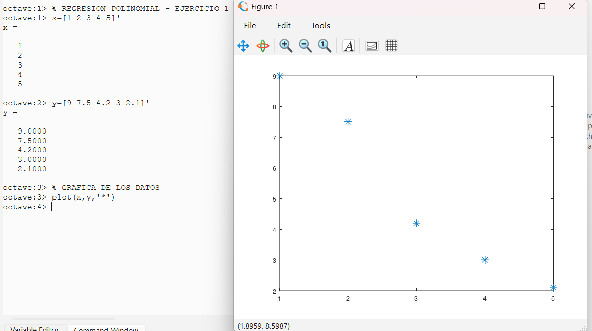
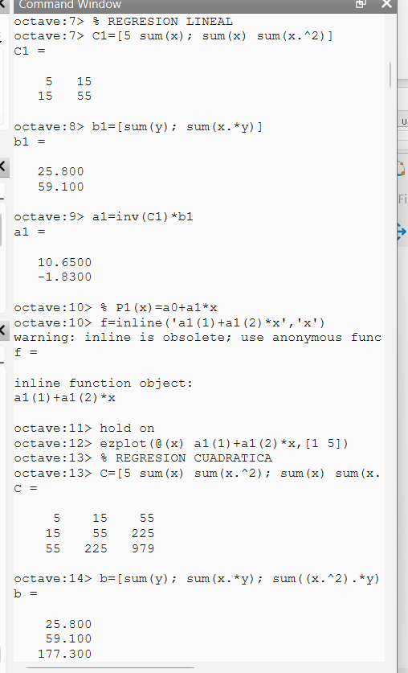
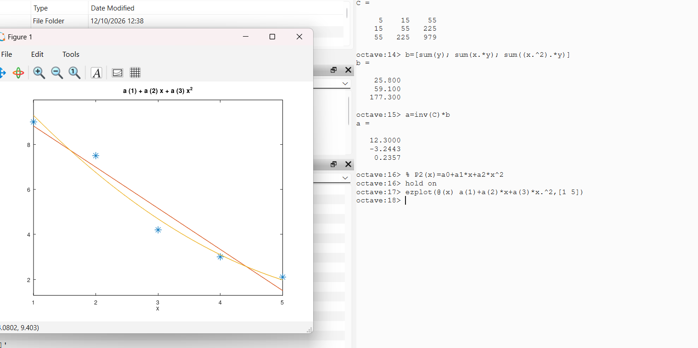
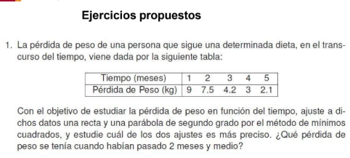

 |  |  |  |  |  |  |  | (a0+a1*xi-yi)^2 | (a0+a1*xi+a2*xi^2-yi)^2
i | xi | y1 | xi^2 | xi^3 | xi^4 | xi*yi | xi^2*yi | Q1 P1((xi)-yi)^2 | Q2 P2((xi)-yi)^2 | (yi- MEDIA)^2
1 | 1 | 9 | 1 | 1 | 1 | 9 | 9 | 0.0324 | 0.084930612245 | 14.7456
2 | 2 | 7.5 | 4 | 8 | 16 | 15 | 30 | 0.2601 | 0.55608979592 | 5.4756
3 | 3 | 4.2 | 9 | 27 | 81 | 12.6 | 37.8 | 0.9216 | 0.23870204082 | 0.9216
4 | 4 | 3 | 16 | 64 | 256 | 12 | 48 | 0.1089 | 0.0088897959184 | 4.6656 | RECTA |  | PARABOLA
5 | 5 | 2.1 | 25 | 125 | 625 | 10.5 | 52.5 | 0.36 | 0.016530612245 | 9.3636 | Q1 |  | Q2
suma | 15 | 25.8 | 55 | 225 | 979 | 59.1 | 177.3 | 1.683 | 0.90514285714 | 35.172 | 1.683 |  | 0.90514285714

P2(x)=a0+a1*x+a2*x^2 |  |  |  |  |  |  | X=2.5
 |  |  |  |  |  |  | P2(x)=a0+a1*x+a2*x^2
 |  |  |  |  |  |  | P2(2.5)= | 5.6625

 |  |  |  |  |  |  | X=2.5
 |  |  |  |  |  |  | P1(x)=a0+a1*x
 |  |  |  |  |  |  | P1(2.5)= | 6.075 |  |  | MEDIA | = | 5.16

 |  |  |  |  |  |  |  |  |  |  | r^2(Q1) | = | 0.95214943705
 |  |  |  |  |  |  | Al comparar los resultados, la parábola se ajusta mejor a los datos porque tiene un error menor que la recta. Para los 2 meses y medio, la pérdida de peso estimada es de 5.6625 kg. |  |  |  | r^2(Q2) |  | 0.97426524346
c |  |  |  | b
5 | 15 | 55 |  | 25.8
15 | 55 | 225 |  | 59.1
55 | 225 | 979 |  | 177.3

inv (c) |  |  |  | a
4.6 | -3.3 | 0.5 |  | 12.3 | a0
-3.3 | 2.6714285714 | -0.42857142857 |  | -3.2442857143 | a1
0.5 | -0.42857142857 | 0.071428571429 |  | 0.23571428571 | a2

P1(x)=a0+a1*x

c |  |  | b
5 | 15 |  | 25.8
15 | 55 |  | 59.1

inv© |  |  | a
1.1 | -0.3 |  | 10.65 | a0
-0.3 | 0.1 |  | -1.83 | a1

Ejercicio3
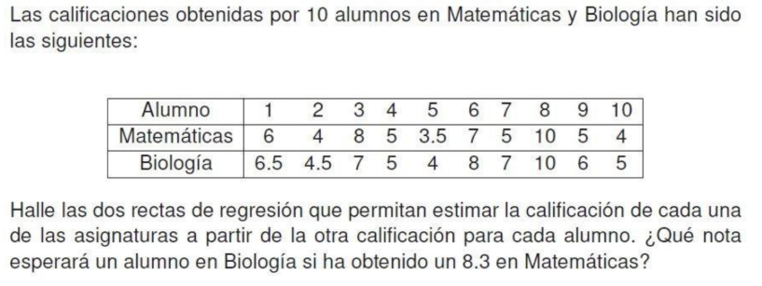

 |  |  |  |  |  |  | Regresion Polinomial

Biología según Matemáticas |  |  | conoces matematicas y biologia no |  |  |  | Matemáticas según Biología |  |  | conoces biologia y matematicas no

Alumnos | Matematicas | Biologia |  |  | (a0+a1*xi-yi)^2 |  | alumnos | biologia | matematicas |  |  | (a0+a1*xi-yi)^2
i(nodos) | xi | yi | xi^2 | xi*yi | Q (P(x)-yi)^2 | (yi- )^2 | i(nodos) | xi | yi | xi^2 | xi*yi | Q (P(x)-yi)^2 | (yi- )^2
1 | 6 | 6.5 | 36 | 39 | 1.8653215748E-05 | 0.04 | 1 | 6.5 | 6 | 42.25 | 39 | 0.001783350073 | 0.0625
2 | 4 | 4.5 | 16 | 18 | 0.13672796106 | 3.24 | 2 | 4.5 | 4 | 20.25 | 18 | 0.014383788349 | 3.0625
3 | 8 | 7 | 64 | 56 | 1.2970258606 | 0.49 | 3 | 7 | 8 | 49 | 56 | 2.318932187 | 5.0625
4 | 5 | 5 | 25 | 25 | 0.47202834406 | 1.69 | 4 | 5 | 5 | 25 | 25 | 0.36060836491 | 0.5625
5 | 3.5 | 4 | 12.25 | 14 | 0.21264047858 | 5.29 | 5 | 4 | 3.5 | 16 | 14 | 0.019420682295 | 5.0625
6 | 7 | 8 | 49 | 56 | 0.46023377225 | 2.89 | 6 | 8 | 7 | 64 | 56 | 0.26630481305 | 1.5625
7 | 5 | 7 | 25 | 35 | 1.7238555866 | 0.49 | 7 | 7 | 5 | 49 | 35 | 2.1821078627 | 0.5625
8 | 10 | 10 | 100 | 100 | 0.051337623205 | 13.69 | 8 | 10 | 10 | 100 | 100 | 0.1650390625 | 18.0625
9 | 5 | 6 | 25 | 30 | 0.09794196532 | 0.09 | 9 | 6 | 5 | 36 | 30 | 0.19214598361 | 0.5625
10 | 4 | 5 | 16 | 20 | 0.0169605192 | 1.69 | 10 | 5 | 4 | 25 | 20 | 0.1595948514 | 3.0625
total | 57.5 | 63 | 368.25 | 393 | 4.4687707641 | 29.6 | total | 63 | 57.5 | 426.5 | 393 | 5.6803209459 | 37.625

 | Rectas de regresión
Recta |  |  |  |  |  |  | Recta
P1(x)=a0+a1*xi |  |  |  |  |  |  | P1(x)=a0+a1*xi

c |  |  | b |  |  |  | c |  |  | b
10 | 57.5 |  | 63 |  |  |  | 10 | 63 |  | 57.5
57.5 | 368.25 |  | 393 |  |  |  | 63 | 426.5 |  | 393

inv© |  |  | a |  |  |  | inc© |  |  | a
0.97873754153 | -0.15282392027 |  | 1.6006644518 | a0 |  |  | 1.4408783784 | -0.21283783784 |  | -0.79476351351 | a0
-0.15282392027 | 0.02657807309 |  | 0.81727574751 | a1 |  |  | -0.21283783784 | 0.033783783784 |  | 1.0388513514 | a1

(Q) = suma de los cuadrados de los errores o residuos |  |  |  |  |  |  | (Q) = suma de los cuadrados de los errores o residuos

Q= | 4.4687707641 |  |  |  |  |  | Q= | 5.6803209459

R^2=coeficiente de determinación |  |  |  |  |  |  | R^2=coeficiente de determinación

MEDIA | 6.3 |  |  |  |  |  | MEDIA | 5.75

R^2= | 0.84902801473 |  |  |  |  |  | R^2= | 0.84902801473

Nota de Matemáticas = 8.3

P1(x)=a0+a1*xi
P1(8.3)= | 8.3840531561 |  |  | Si el alumno obtuvo 8.3 en Matemáticas, se estima una nota aproximada de 8.38 en Biología.

Biología estimada = 8.3841

Ejercicio4
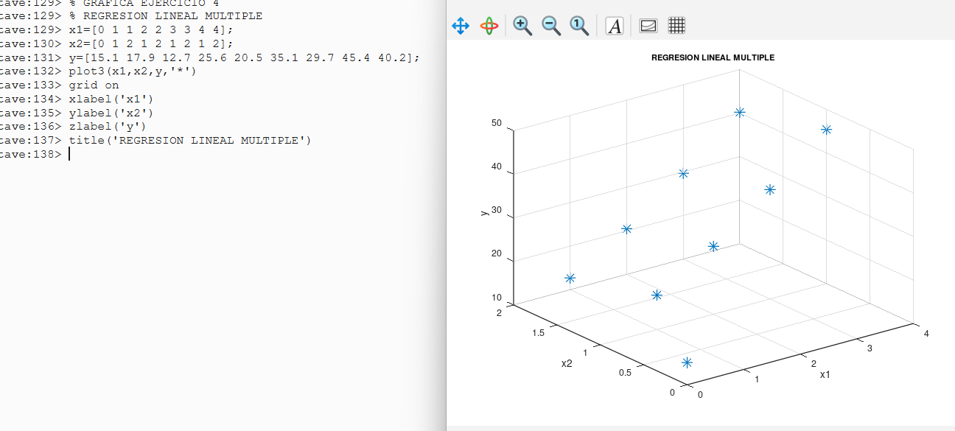
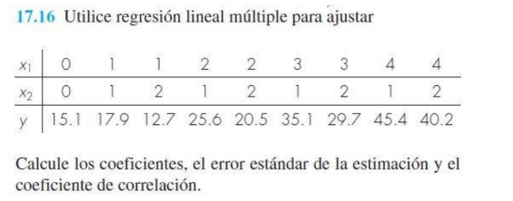

 |  |  |  |  |  |  |  |  | (a0+a1*x1+a2*x2-yi)^2
i | x1i | x2i | yi | x1i^2 | x1i*x2i | x2i^2 | x1i*yi | x2i*yi | Q= (P(x)-yi)^2 |  | (yi- media )^2
1 | 0 | 0 | 15.1 | 0 | 0 | 0 | 0 | 0 | 0.40848771267 |  | 139.50234568
2 | 1 | 1 | 17.9 | 1 | 1 | 1 | 17.9 | 17.9 | 0.01398563327 |  | 81.200123457
3 | 1 | 2 | 12.7 | 1 | 2 | 4 | 12.7 | 25.4 | 0.3876415879 |  | 201.95567901
4 | 2 | 1 | 25.6 | 4 | 2 | 1 | 51.2 | 25.6 | 1.4567440454 |  | 1.7190123457
5 | 2 | 2 | 20.5 | 4 | 4 | 4 | 41 | 41 | 0.36313724008 |  | 41.102345679
6 | 3 | 1 | 35.1 | 9 | 3 | 1 | 105.3 | 35.1 | 0.53607863894 |  | 67.057901235
7 | 3 | 2 | 29.7 | 9 | 6 | 4 | 89.1 | 59.4 | 0.18303516068 |  | 7.7779012346
8 | 4 | 1 | 45.4 | 16 | 4 | 1 | 181.6 | 45.4 | 0.2944241966 |  | 341.83901235
9 | 4 | 2 | 40.2 | 16 | 8 | 4 | 160.8 | 80.4 | 1.0961179584 |  | 176.5945679
total | 20 | 12 | 242.2 | 60 | 30 | 20 | 659.6 | 330.2 | 4.7396521739 |  | 1058.7488889

 |  |  |  |  |  |  |  | m= | 2 | variable independiente va hasta 2
 |  |  |  |  |  |  |  | n= | 9 | (cantidad de nodos)

Objetivo: Y=a0+a1*x1+a2*x2
c |  |  |  | b
9 | 20 | 12 |  | 242.2
20 | 60 | 30 |  | 659.6
12 | 30 | 20 |  | 330.2 |  |  |  |  | ERROR ESTANDAR

inv© |  |  |  | a
0.65217391304 | -0.086956521739 | -0.26086956522 |  | 14.460869565 | a0
-0.086956521739 | 0.078260869565 | -0.065217391304 |  | 9.0252173913 | a1
-0.26086956522 | -0.065217391304 | 0.30434782609 |  | -5.7043478261 | a2

 |  |  |  |  |  |  |  | S= | 0.88878682989

 |  |  | SUMA DE LOS CUADRADOS DE LOS RESIDUOS

Q= | 4.7396521739
 |  |  |  |  |  |  |  |  |  | El modelo de regresión múltiple presenta un buen ajuste a los datos, con un coeficiente de determinación de aproximadamente 99.55 % y un error estándar de 0.8888.

MEDIA | 26.911111111 |  | R^2= | 0.99552334626 | COEFICIENTE DE DETERMINACION
 |  |  | r= | 0.99775916245 | COEFICIENTE DE CORRELACION

Ejercicio5
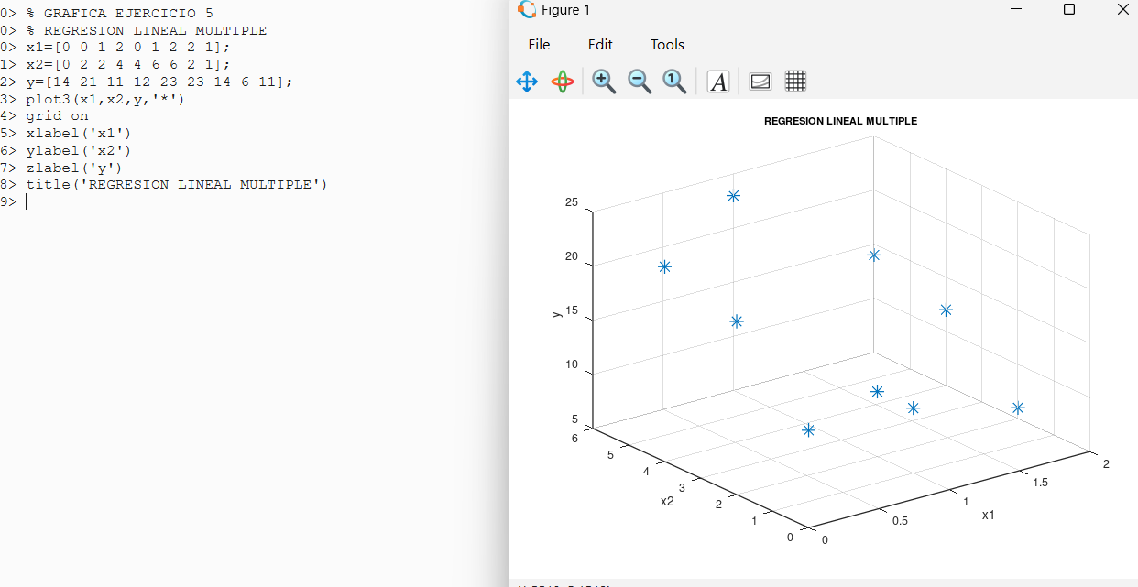
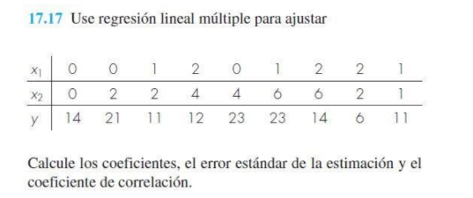

 |  |  |  |  | Objetivo: Y=a0+a1*x1+a2*x2

 |  |  |  |  |  |  |  |  | (a0+a1*x1+a2*x2-yi)^2
i | x1i | x2i | yi | x1i^2 | x1i*x2i | x2i^2 | x1i*yi | x2i*yi | (P(x)-yi)^2 | (yi- )^2
1 | 0 | 0 | 14 | 0 | 0 | 0 | 0 | 0 | 0.44444444444 | 1
2 | 0 | 2 | 21 | 0 | 0 | 4 | 0 | 42 | 2.7777777778 | 36
3 | 1 | 2 | 11 | 1 | 2 | 4 | 11 | 22 | 2.7777777778 | 16
4 | 2 | 4 | 12 | 4 | 8 | 16 | 24 | 48 | 1.7777777778 | 9
5 | 0 | 4 | 23 | 0 | 0 | 16 | 0 | 92 | 1 | 64
6 | 1 | 6 | 23 | 1 | 6 | 36 | 23 | 138 | 1 | 64
7 | 2 | 6 | 14 | 4 | 12 | 36 | 28 | 84 | 1.7777777778 | 1
8 | 2 | 2 | 6 | 4 | 4 | 4 | 12 | 12 | 1.2621774484E-29 | 81
9 | 1 | 1 | 11 | 1 | 1 | 1 | 11 | 11 | 0.44444444444 | 16
total | 9 | 27 | 135 | 15 | 33 | 117 | 109 | 449 | 12 | 288

 |  |  |  | COEFICIENTES

c |  |  |  | b
9 | 9 | 27 |  | 135
9 | 15 | 33 |  | 109
27 | 33 | 117 |  | 449

inv© |  |  |  | a
0.41111111111 | -0.1 | -0.066666666667 |  | 14.666666667 | a0
-0.1 | 0.2 | -0.033333333333 |  | -6.6666666667 | a1
-0.066666666667 | -0.033333333333 | 0.033333333333 |  | 2.3333333333 | a2

 |  |  | SUMA DE LOS CUADRADOS DE LOS RESIDUOS

Q= | 12

MEDIA | 15

R^2= | 0.95833333333 | COEFICIENTE DE DETERMINACION
r= | 0.97894501037 | COEFICIENTE DE CORRELACION

 |  |  | ERROR ESTANDAR |  |  |  | El modelo de regresión múltiple presenta un buen ajuste a los datos, con un coeficiente de determinación de aproximadamente 99.55 % y un error estándar de 0.8888.

S= | 1.4142135624

m= | 2 | variable independiente va hasta 2
n= | 9 | (cantidad de nodos)

Ejercicio6
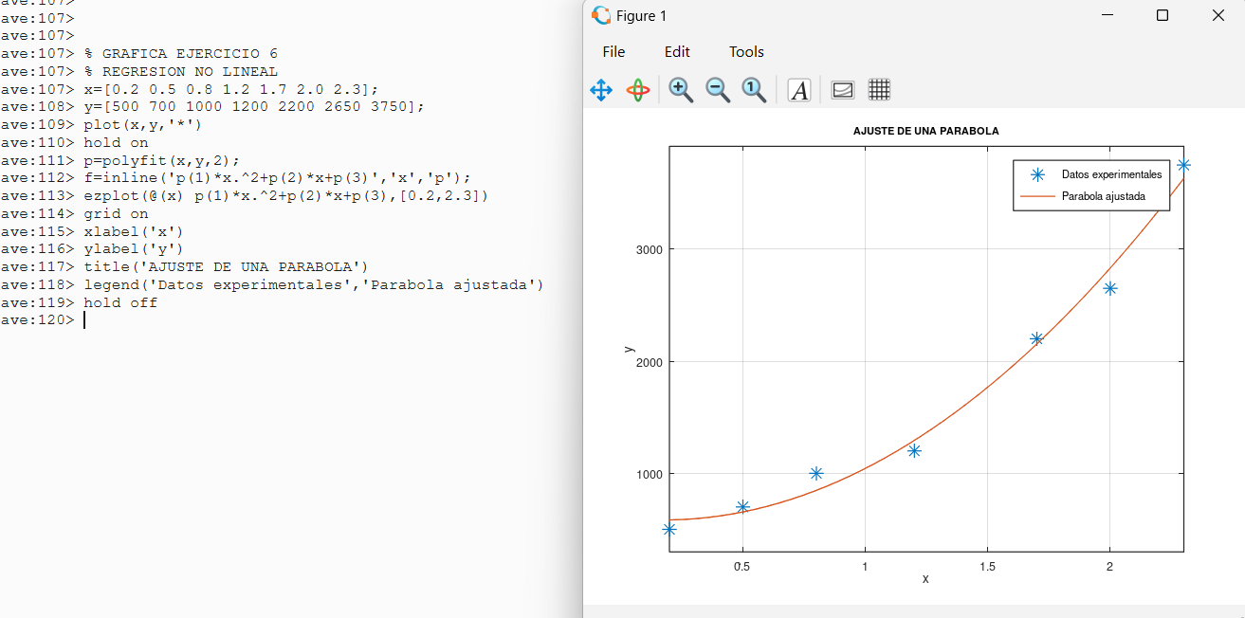
i | xi | yi | xi^2 | xi^3 | xi^4 | xi*yi | xi^2*yi | (a0+a1*xi+a2*xi^2-yi)^2 | (yi-MEDIA)^2
1 | 0.2 | 500 | 0.04 | 0.008 | 0.0016 | 100 | 20 | 7100.1308 | 1474489.7959
2 | 0.5 | 700 | 0.25 | 0.125 | 0.0625 | 350 | 175 | 1969.9871 | 1028775.5102
3 | 0.8 | 1000 | 0.64 | 0.512 | 0.4096 | 800 | 640 | 23015.9567 | 510204.0816
4 | 1.2 | 1200 | 1.44 | 1.728 | 2.0736 | 1440 | 1728 | 8819.2877 | 264489.7959
5 | 1.7 | 2200 | 2.89 | 4.913 | 8.3521 | 3740 | 6358 | 2093.9201 | 235918.3673
6 | 2 | 2650 | 4 | 8 | 16 | 5300 | 10600 | 33196.8481 | 875561.2245
7 | 2.3 | 3750 | 5.29 | 12.167 | 27.9841 | 8625 | 19837.5 | 14046.8346 | 4144132.6531
total | 8.7 | 12000 | 14.55 | 27.453 | 54.8835 | 20355 | 39358.5 | 90242.9652 | 8533571.4286

Parabola
P2(x)=a0+a1*xi+a2*xi^2 |  |  |  |  |  |  |  |  |  |  |  | SUMA DE LOS CUADRADOS DE LOS RESIDUOS

 |  |  |  |  |  |  |  |  | Q= | 90242.9652

c |  |  |  | b
7 | 8.7 | 14.55 |  | 12000
8.7 | 14.55 | 27.453 |  | 20355 |  |  |  |  | MEDIA | 1714.2857143
14.55 | 27.453 | 54.8835 |  | 39358.5
 |  |  |  |  |  |  |  |  | R^2= | 0.98942494758 | COEFICIENTE DE DETERMINACION
inv© |  |  |  | a |  |  |  |  | r= | 0.99469842042 | COEFICIENTE DE CORRELACION
1.4919538084 | -2.5940277863 | 0.90201821865 |  | 604.09417077 | a0
-2.5940277863 | 5.7328641267 | -2.1799122611 |  | -233.96086329 | a1
0.90201821865 | -2.1799122611 | 0.86949203717 |  | 674.00689451 | a2 |  |  |  |  |  |  | ERROR ESTANDAR

 |  |  |  |  |  |  |  |  | S= | 150.20233453

 |  |  |  |  |  |  |  |  | m= | 2 | variable independiente va hasta 2
 |  |  |  |  |  |  |  |  | n= | 7 | (cantidad de nodos)

 |  | Conclusión: La parábola se ajusta bien a los datos, con un coeficiente de determinación de 98.94 %.

Ejercicio7
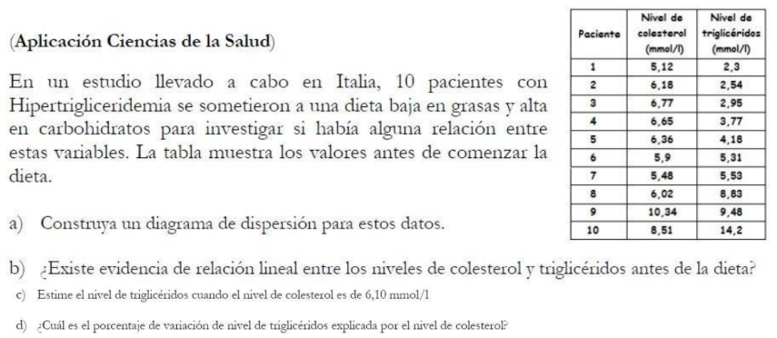

i | xi | yi | xi^2 | xi*yi | (a0+a1*xi-yi)^2 | (yi-MEDIA)^2 | P1(xi)
1 | 5.12 | 2.3 | 26.2144 | 11.776 | 1.1014 | 13.0249 | 3.3495
2 | 6.18 | 2.54 | 38.1924 | 15.6972 | 6.2076 | 11.3502 | 5.0315
3 | 6.77 | 2.95 | 45.8329 | 19.9715 | 9.1066 | 8.7557 | 5.9677
4 | 6.65 | 3.77 | 44.2225 | 25.0705 | 4.0292 | 4.5753 | 5.7773
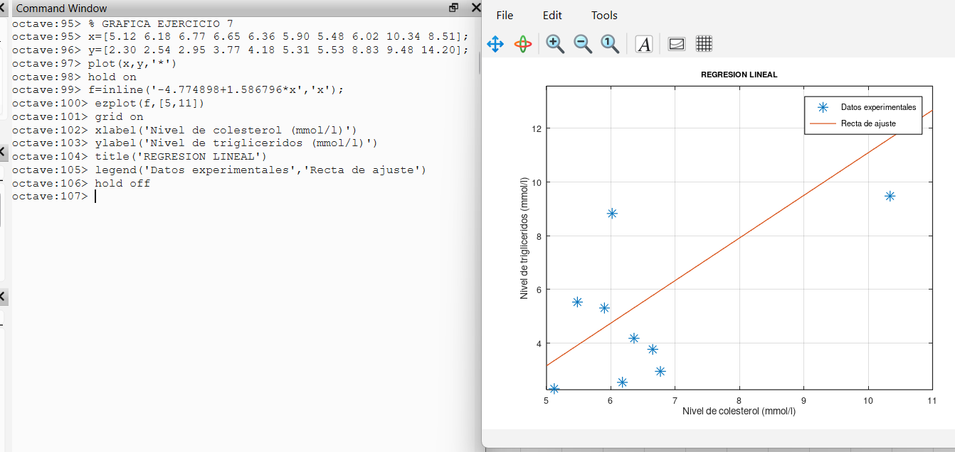
5 | 6.36 | 4.18 | 40.4496 | 26.5848 | 1.2931 | 2.9894 | 5.3171
6 | 5.9 | 5.31 | 34.81 | 31.329 | 0.5224 | 0.3588 | 4.5872
7 | 5.48 | 5.53 | 30.0304 | 30.3044 | 2.5897 | 0.1436 | 3.9207
8 | 6.02 | 8.83 | 36.2404 | 53.1566 | 16.4218 | 8.5322 | 4.7776
9 | 10.34 | 9.48 | 106.9156 | 98.0232 | 4.6336 | 12.7520 | 11.6326
10 | 8.51 | 14.2 | 72.4201 | 120.842 | 29.9347 | 68.7407 | 8.7287
suma | 67.33 | 59.09 | 475.3283 | 432.7552 | 75.840168833 | 131.22289

P1(x)=a0+a1*x

c |  |  | b
10 | 67.33 |  | 59.09
67.33 | 475.3283 |  | 432.7552

inv(c) |  |  |  | a
2.161034 | -0.306109 |  |  | -4.774898 | a0
-0.306109 | 0.045464 |  |  | 1.586796 | a1

Q= | 75.8402

MEDIA | 5.9090
R^2= | 0.4221
r= | 0.6497

X=6.10
P1(6.10)= | 4.9046

Ecuacion | P1(x) = -4.7749 + 1.5868 x

Respuestas
a) El diagrama de dispersion esta en el grafico. La nube de puntos sube, con bastante dispersion.
b) Si hay evidencia de relacion lineal positiva, pero moderada. r = 0.6497 y R^2 = 0.4221. La pendiente a1 = 1.5868 es positiva: al subir el colesterol tienden a subir los trigliceridos. El ajuste no es fuerte.
c) Si el colesterol es 6,10 mmol/l, los trigliceridos estimados son 4.9046 mmol/l.
d) El porcentaje de variacion de trigliceridos explicada por el colesterol es 42.21 %.

Ejercicio8
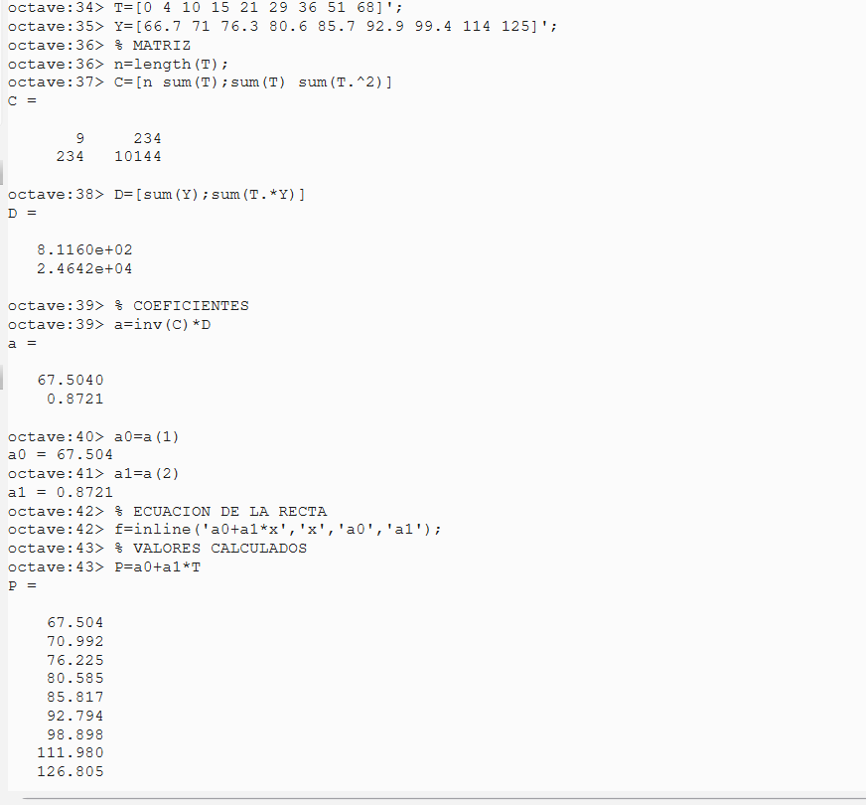
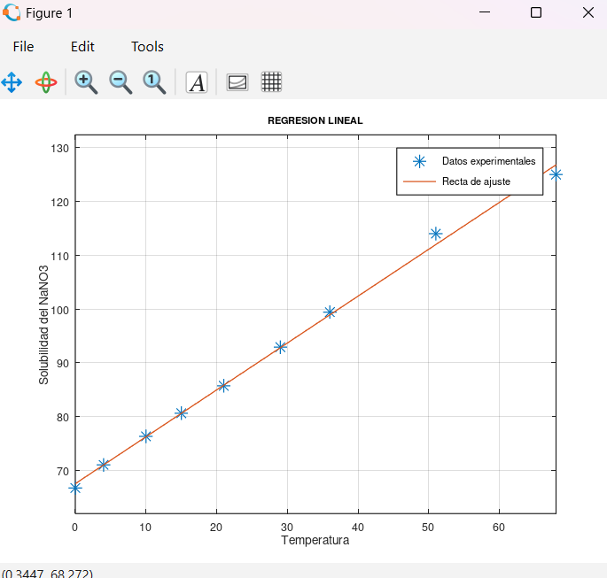
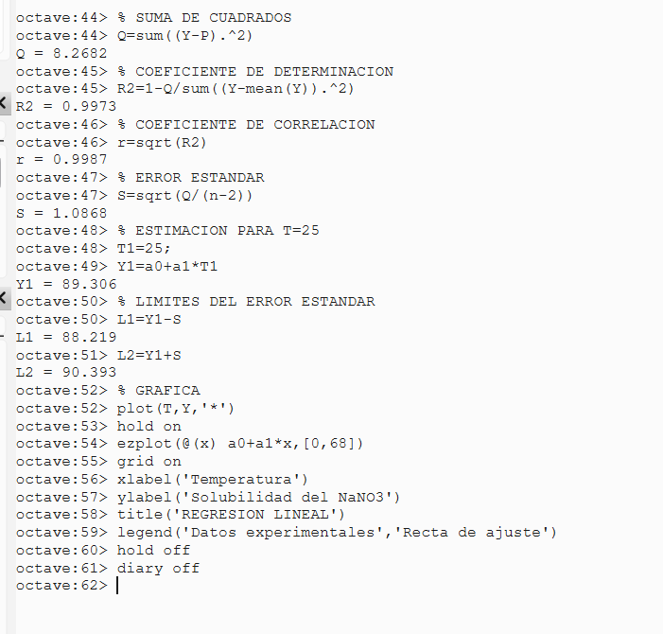
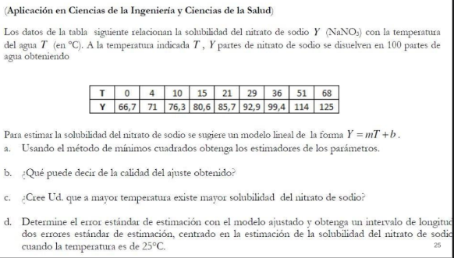

i | xi = T | yi = Y | xi^2 | xi*yi | (a0+a1*xi-yi)^2 | (yi-MEDIA)^2 | P(xi)
1 | 0 | 66.7 | 0 | 0 | 0.6464 | 551.2060 | 67.5040
2 | 4 | 71 | 16 | 284 | 0.0001 | 367.7872 | 70.9923
3 | 10 | 76.3 | 100 | 763 | 0.0057 | 192.5927 | 76.2247
4 | 15 | 80.6 | 225 | 1209 | 0.0002 | 91.7338 | 80.5850
5 | 21 | 85.7 | 441 | 1799.7 | 0.0138 | 20.0505 | 85.8174
6 | 29 | 92.9 | 841 | 2694.1 | 0.0112 | 7.4105 | 92.7940
7 | 36 | 99.4 | 1296 | 3578.4 | 0.2515 | 85.0494 | 98.8985
8 | 51 | 114 | 2601 | 5814 | 4.0824 | 567.4983 | 111.9795
9 | 68 | 125 | 4624 | 8500 | 3.2568 | 1212.5872 | 126.8047
suma | 234 | 811.6 | 10144 | 24642.2 | 8.2681762452 | 3095.9155556

Y = b + m*T = a0 + a1*T

 |  |  |  |  |  | Respuestas

c |  |  | b |  |  | a) La recta obtenida es (Y = 67.503985 + 0.872069T). La pendiente es positiva, por lo que la solubilidad aumenta cuando sube la temperatura.
9 | 234 |  | 811.6
234 | 10144 |  | 24642.2 |  |  | b) El valor de (R^2 = 0.9973) indica que la recta se ajusta bastante bien a los datos.

inv(c) |  |  |  | a |  | c) Para una temperatura de 25 °C, la solubilidad estimada es de 89.3057.
0.277614 | -0.006404 |  |  | 67.503985 | a0 = b
-0.006404 | 0.000246 |  |  | 0.872069 | a1 = m | d) El error estándar es 1.0868. El intervalo estimado para esa temperatura va de 88.2189 a 90.3925.

Q= | 8.2682
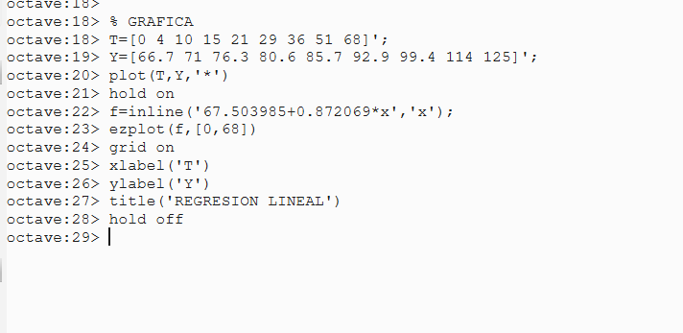

MEDIA | 90.1778
R^2= | 0.9973
r= | 0.9987

n= | 9.0000 | m= | 1 | (variable independiente)

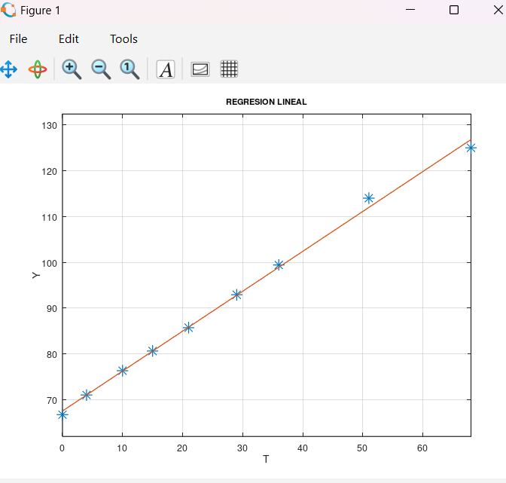
S= | 1.0868 | error estandar

T=25 |  |  | Y = 0.872069 T + 67.503985
Y(25)= | 89.3057
Y(25)-S= | 88.2189
Y(25)+S= | 90.3925
longitud= | 2.1736

Ejercicio9
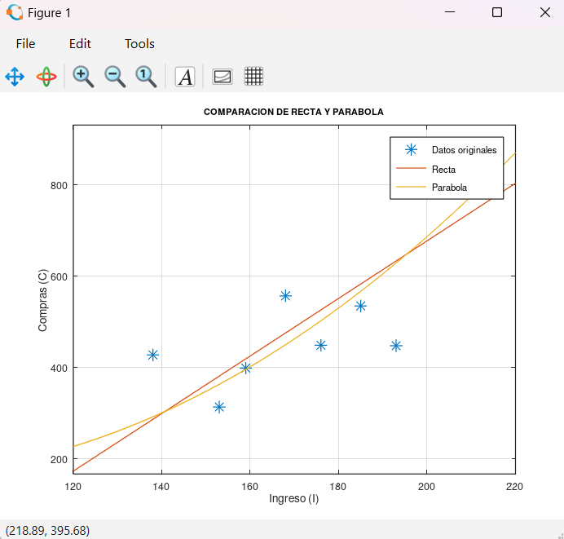
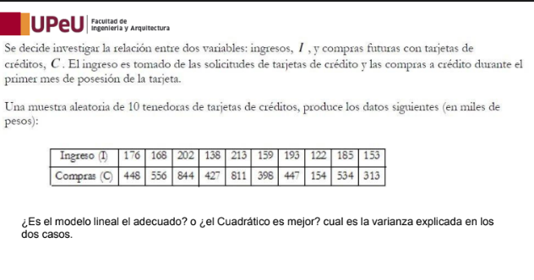

i | xi | yi | xi^2 | xi^3 | xi^4 | xi*yi | xi^2*yi | Q1 (recta) | Q2 (parabola) | (yi-MEDIA)^2
1 | 176 | 448 | 30976 | 5451776 | 959512576 | 78848 | 13877248 | 5974.9959 | 2884.1230 | 2043.0400
2 | 168 | 556 | 28224 | 4741632 | 796594176 | 93408 | 15692544 | 6569.4039 | 11406.2784 | 3943.8400
3 | 202 | 844 | 40804 | 8242408 | 1664966416 | 170488 | 34438576 | 24045.0117 | 19940.2832 | 123060.6400
4 | 138 | 427 | 19044 | 2628072 | 362673936 | 58926 | 8131788 | 19842.7228 | 18340.3285 | 4382.4400
5 | 213 | 811 | 45369 | 9663597 | 2058346161 | 172743 | 36794259 | 2791.3628 | 83.1224 | 100996.8400
6 | 159 | 398 | 25281 | 4019679 | 639128961 | 63282 | 10061838 | 412.2702 | 6.7481 | 9063.0400
7 | 193 | 447 | 37249 | 7189057 | 1387488001 | 86271 | 16650303 | 34333.0353 | 32729.7179 | 2134.4400
8 | 122 | 154 | 14884 | 1815848 | 221533456 | 18788 | 2292136 | 988.2149 | 6218.2518 | 115056.6400
9 | 185 | 534 | 34225 | 6331625 | 1171350625 | 98790 | 18276150 | 2298.4162 | 1026.6244 | 1664.6400
10 | 153 | 313 | 23409 | 3581577 | 547981281 | 47889 | 7327017 | 4561.9177 | 2463.8419 | 32472.0400
suma | 1709 | 4932 | 299465 | 53665271 | 9809575589 | 889433 | 163541859 | 101817.35157 | 95099.319521 | 394817.6

RECTA P1(x)=a0+a1*x |  |  |  |  |  |  | PARABOLA P2(x)=a0+a1*x+a2*x^2

c |  |  | b |  |  |  | c |  |  |  | b
10 | 1709 |  | 4932 |  |  |  | 10 | 1709 | 299465 |  | 4932 |  | La recta explica el 74.21 % de la variación de las compras, mientras que la parábola explica el 75.91 %. Esto quiere decir que la parábola se ajusta un poco mejor a los datos. Sin embargo, la diferencia es pequeña, por lo que ambos modelos pueden utilizarse para representar la relación entre los ingresos y las compras. Si tuviera que elegir uno, escogería la parábola porque presenta un mejor ajuste.
1709 | 299465 |  | 889433 |  |  |  | 1709 | 299465 | 53665271 |  | 889433
 |  |  |  |  |  |  | 299465 | 53665271 | 9809575589 |  | 163541859
inv(c)
4.048520 | -0.023104 |  | -582.40096527 | a0
-0.023104 | 0.000135 |  | 6.2937446768 | a1 |  |  | inv© |  |  |  | a
 |  |  |  |  |  |  | 137.65683817 | -1.6560248865 | 0.0048572559376 |  | 365.008640 | a0
 |  |  |  |  |  |  | -1.6560248865 | 0.020092255609 | -5.936391889E-05 |  | -5.285210 | a1
 |  |  |  |  |  |  | 0.0048572559376 | -5.936391889E-05 | 1.7658283274E-07 |  | 0.034443 | a2
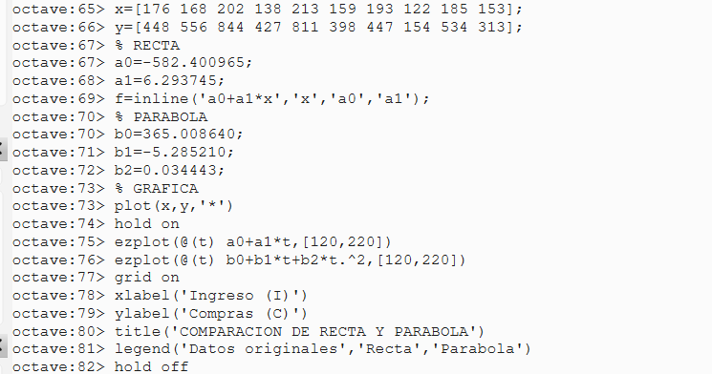

Q1= | 101817.3516 |  |  |  |  |  | Q2= | 95099.3195

R^2 recta= | 0.7421 |  |  |  |  |  | R^2 parabola= | 0.7591
varianza explicada= | 0.7421 | porcentaje | 74.21% |  |  |  | varianza explicada= | 0.7591 | porcentaje | 75.91%
P1(x) = | -576.107220592416x |  |  |  |  |  | P2(x) | 365.008640328655 + -5.28521012914644x + 0.0344425482357877x^2
MEDIA | 493.2000

Ejercicio10
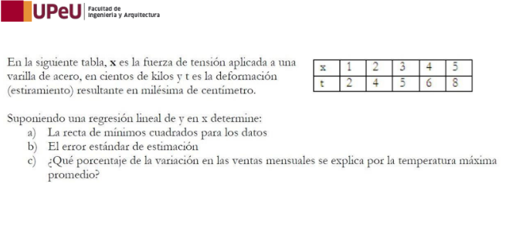

Regresion lineal de y en x: P(x)=a0+a1*x xi = fuerza de tension x yi = deformacion t
i | xi | yi | xi^2 | xi*yi | (a0+a1*xi-yi)^2 | (yi-MEDIA)^2 | P(xi)
1 | 1 | 2 | 1 | 2 | 0.0400 | 9.0000 | 2.2000
2 | 2 | 4 | 4 | 8 | 0.1600 | 1.0000 | 3.6000
3 | 3 | 5 | 9 | 15 | 0.0000 | 0.0000 | 5.0000
4 | 4 | 6 | 16 | 24 | 0.1600 | 1.0000 | 6.4000
5 | 5 | 8 | 25 | 40 | 0.0400 | 9.0000 | 7.8000
suma | 15 | 25 | 55 | 89 | 0.4 | 20

P(x)=a0+a1*x
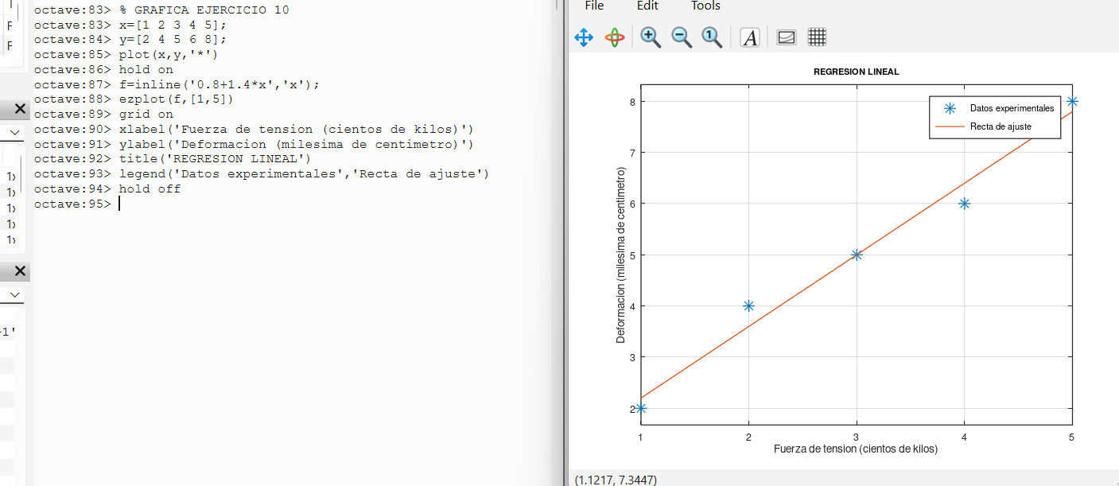

c |  |  | b
5 | 15 |  | 25
15 | 55 |  | 89

inv(c) |  |  |  | a
1.100000 | -0.300000 |  |  | 0.800000 | a0
-0.300000 | 0.100000 |  |  | 1.400000 | a1

Q= | 0.4000

MEDIA | 5.0000
R^2= | 0.9800
r= | 0.9899
n= | 5.0000 | m= | 1 | (variable independiente)

S= | 0.3651 | error estandar

Recta: y = 0.8000 + 1.4000 x

Respuestas
a) La recta de minimos cuadrados es y = 0.8000 + 1.4000 x
b) El error estandar de estimacion es S = 0.3651 (Q = 0.4000, n = 5, m = 1).
c) El 98 % de la variación de la deformación se explica por la fuerza de tensión aplicada.

